Evaluación Base 1
MMDS01.04.18.P02.F31
1
VERSIÓN
13/jul/2018
FECHA DE ENTRADA
EN VIGENCIA
SISTEMAS DE GESTIÓN Y CONTROL INTEGRADOS
(SISTEDA, SGC y MECI)
MODELO EVALUATIVO TÉCNICO
PROGRAMA DEPORVIDA

DESARROLLO SOCIAL
SERVICIO DE DEPORTE Y RECREACIÓN

FECHA: |  |  |  | ESCENARIO:
MONITOR:
DISCIPLINA: |  |  |  | NIVEL:
INDICADOR TÉCNICO
Reconoce y ejecuta los golpes basicos de derecha y reves.
EVALUACIÓN: | GOLPES DE DERECHA Y REVES

OBJETIVO: | evaluar y medir el dominio en la dirección de los golpes basicos de de derecha y reves |  | GRAFICO

 |  |  | 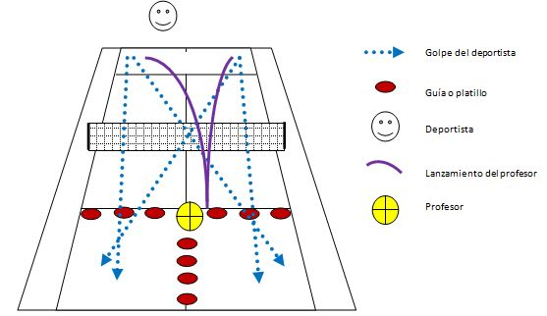

MATERIALES: | raqueta, bolas y topes

DESCRIPCIÓN DE LA PRUEBA: | El deportista se ubicará atrás de la línea de fondo y en el centro del terreno, como indica el diagrama; el profesor estará del otro lado del terreno con al menos 20 pelotas en la canasta y la raqueta para realizar los lanzamientos. El deportista inicia su movilidad y el profesor realiza el lanzamiento para que se efectúe el golpe de derecha, seguidamente el profesor lanzará al lado contrario de donde se efectuó la derecha, para que el deportista efectúe el golpe de revés y así consecutivamente hasta completar 10 pelotas lanzadas; el deportista decide que efecto y que dirección emplear. Se cuenta la cantidad de pelotas que logre introducir en el área establecida (cuadro de fondo del terreno).

RECOMENDACIONES: | Tener en cuenta la edad para que el alumno se ubique mas cerca olejos de la red en caso de ser necesario. La bola puede caer dentro delcampo sin dirección definida teniendo en cuenta la edad(base).

CALIFICACIÓN: | La efectividad de los deportistas al realizar el golpe de derecha y de revés consecutivamente.

Elaborado por: Aldover Alexander Colorado |  | Cargo: N/A |  |  | Fecha: 07/may/2017 | Firma:
Revisado por: Ruben Darío Muñoz Abadía |  | Cargo: Subsecretario de Fomento |  |  | Fecha: 10/may/2018 | Firma:
Aprobado por: Silvio Fernando López Ferro |  | Cargo: Secretario del Deporte y la Recreación |  |  | Fecha: 10/may/2018 | Firma:

Evaluacion Base 2
MMDS01.04.18.P02.F31
1
VERSIÓN
13/jul/2018
FECHA DE ENTRADA
EN VIGENCIA
SISTEMAS DE GESTIÓN Y CONTROL INTEGRADOS
(SISTEDA, SGC y MECI)
MODELO EVALUATIVO TÉCNICO
PROGRAMA DEPORVIDA

DESARROLLO SOCIAL
SERVICIO DE DEPORTE Y RECREACIÓN

FECHA: |  |  |  | ESCENARIO:
MONITOR:
DISCIPLINA: |  |  |  | NIVEL:
INDICADOR TÉCNICO
Reconoce y ejecuta los golpes basicos de derecha y reves.
EVALUACIÓN: | GOLPES DE DERECHA Y REVES

OBJETIVO: | evaluar y medir el dominio en la dirección de los golpes basicos de de derecha y reves |  | GRAFICO

MATERIALES: | raqueta, bolas y topes

DESCRIPCIÓN DE LA PRUEBA: | El deportista se ubicará atrás de la línea de fondo y en el centro del terreno, como indica el diagrama; el profesor estará del otro lado del terreno con al menos 20 pelotas en la canasta y la raqueta para realizar los lanzamientos. El deportista inicia su movilidad y el profesor realiza el lanzamiento para que se efectúe el golpe de derecha, seguidamente el profesor lanzará al lado contrario de donde se efectuó la derecha, para que el deportista efectúe el golpe de revés y así consecutivamente hasta completar 10 pelotas lanzadas; el deportista decide que efecto y que dirección emplear. Se cuenta la cantidad de pelotas que logre introducir en el área establecida (cuadro de fondo del terreno).

RECOMENDACIONES: | Tener en cuenta la edad para que el alumno se ubique mas cerca olejos de la red en caso de ser necesario. La bola puede caer dentro delcampo sin dirección definida teniendo en cuenta la edad(base).

CALIFICACIÓN: | La efectividad de los deportistas al realizar el golpe de derecha y de revés consecutivamente.

Elaborado por: Aldover Alexander Colorado |  | Cargo: N/A |  |  | Fecha: 07/may/2017 | Firma:
Revisado por: Ruben Darío Muñoz Abadía |  | Cargo: Subsecretario de Fomento |  |  | Fecha: 10/may/2018 | Firma:
Aprobado por: Silvio Fernando López Ferro |  | Cargo: Secretario del Deporte y la Recreación |  |  | Fecha: 10/may/2018 | Firma:

Evaluación Base 3
MMDS01.04.18.P02.F31
1
VERSIÓN
13/jul/2018
FECHA DE ENTRADA
EN VIGENCIA
SISTEMAS DE GESTIÓN Y CONTROL INTEGRADOS
(SISTEDA, SGC y MECI)
MODELO EVALUATIVO TÉCNICO
PROGRAMA DEPORVIDA

DESARROLLO SOCIAL
SERVICIO DE DEPORTE Y RECREACIÓN

FECHA: |  |  |  | ESCENARIO:
MONITOR:
DISCIPLINA: |  |  |  | NIVEL:
INDICADOR TÉCNICO
Reconoce e identifica los golpes basicos de derecha , reves y les da dirección en diferentes puntos de la cancha
EVALUACIÓN: | GOLPES DE VOLEA DE DERECHA Ó REVES

OBJETIVO: | Evaluar la ejecución de la técnica y Medir la precisión en la volea de derecha Y reves |  | GRAFICO

 |  |  | 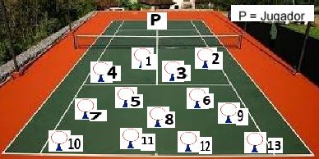

MATERIALES: | raqueta,bolas,aros y conos con huecos

DESCRIPCIÓN DE LA PRUEBA: | El alumno se debe ubicar en la linea de fondo ó más adelante si es necesario (tener en cuenta la edad),seguido debe rebotar en el piso una sola vez antes de utilizar el golpe de derecha o reves para ingresar la bola por dentro de algunos de los aros, ubicados en el terreno contrario(sino se tiene los conos con huecos, puede utilizar los aros en el piso), se suma la bola que pasa dentro de cada aro acumulando todos los golpes efectivos. Son 10 intentos.

RECOMENDACIONES: | Tener en cuenta la edad del alumno para ubicarlo en el terreno.

CALIFICACIÓN: | Se busca que alumno demuestre la precisión en sus golpes, dando mayor puntuación alos aros que estan ubicados con mayor dificultad.

Vo.Bo. Realizó:
Vo.Bo. Revisó:
Vo.Bo. Aprobó:

Elaborado por: Aldover Alexander Colorado |  | Cargo: N/A |  |  | Fecha: 07/may/2017 | Firma:
Revisado por: Ruben Darío Muñoz Abadía |  | Cargo: Subsecretario de Fomento |  |  | Fecha: 10/may/2018 | Firma:
Aprobado por: Silvio Fernando López Ferro |  | Cargo: Secretario del Deporte y la Recreación |  |  | Fecha: 10/may/2018 | Firma:

Evaluación Irradiación 1
MMDS01.04.18.P02.F31
1
VERSIÓN
13/jul/2018
FECHA DE ENTRADA
EN VIGENCIA
SISTEMAS DE GESTIÓN Y CONTROL INTEGRADOS
(SISTEDA, SGC y MECI)
MODELO EVALUATIVO TÉCNICO
PROGRAMA DEPORVIDA

DESARROLLO SOCIAL
SERVICIO DE DEPORTE Y RECREACIÓN

FECHA: |  |  |  | ESCENARIO:
MONITOR:
DISCIPLINA: |  |  |  | NIVEL:
INDICADOR TÉCNICO
Logra dar profundidad a los golpes de fondo (derecha)
EVALUACIÓN: | PROFUNDIDAD GOLPE DE FONDO DERECHA

OBJETIVO: | Evaluar la profundidad del golpe de fondo de derecha |  | GRAFICO

 |  |  | 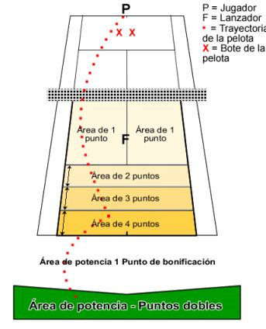
MATERIALES: | raqueta, bolas,metro y cintas para delimitar

DESCRIPCIÓN DE LA PRUEBA: | El jugador juega 10 pelotas lanzadas con golpe de derecha . Se conceden puntos según donde caiga el primer y segundo bote de la pelota. El lanzador ha de lanzar la pelota a mitad de camino entre la línea de servicio y la línea de fondo como se indica en el dibujo. El jugador o el lanzador tienen la opción de rechazar cualquier pelota lanzada que no bote en la zona correcta.

RECOMENDACIONES: | Puntuación de Precisión Se conceden puntos por cada golpe según el lugar en que botó la pelota en la cancha de individuales. Puntuación de Potencia Se concede un punto de Bonificación cuando el segundo bote cae entre al línea de fondo y la línea de potencia. Se conceden puntos dobles cuando el segundo bote cae más allá de la línea de potencia.

CALIFICACIÓN: | Logra dar profundidad a los golpes de fondo (derecha)

Vo.Bo. Realizó:
Vo.Bo. Revisó:
Vo.Bo. Aprobó:

Elaborado por: Aldover Alexander Colorado |  | Cargo: N/A |  |  | Fecha: 07/may/2017
Revisado por: Ruben Darío Muñoz Abadía |  | Cargo: Subsecretario de Fomento |  |  | Fecha: 10/may/2018
Aprobado por: Silvio Fernando López Ferro |  | Cargo: Secretario del Deporte y la Recreación |  |  | Fecha: 10/may/2018

Evaluación irradiación 2
MMDS01.04.18.P02.F31
1
VERSIÓN
13/jul/2018
FECHA DE ENTRADA
EN VIGENCIA
SISTEMAS DE GESTIÓN Y CONTROL INTEGRADOS
(SISTEDA, SGC y MECI)
MODELO EVALUATIVO TÉCNICO
PROGRAMA DEPORVIDA

DESARROLLO SOCIAL
SERVICIO DE DEPORTE Y RECREACIÓN

FECHA: |  |  |  | ESCENARIO:
MONITOR:
DISCIPLINA: |  |  |  | NIVEL:
INDICADOR TÉCNICO
Logra dar profundidad a los golpes de fondo (reves)
EVALUACIÓN: | PROFUNDIDAD GOLPE DE FONDO REVES

OBJETIVO: | Evaluar la profundidad del golpe de fonde de reves |  | GRAFICO

MATERIALES: | raqueta, bolas,metro y cintas para delimitar

DESCRIPCIÓN DE LA PRUEBA: | El jugador juega 10 pelotas lanzadas con golpe de reves . Se conceden puntos según donde caiga el primer y segundo bote de la pelota. El lanzador ha de lanzar la pelota a mitad de camino entre la línea de servicio y la línea de fondo como se indica en el dibujo. El jugador o el lanzador tienen la opción de rechazar cualquier pelota lanzada que no bote en la zona correcta.

RECOMENDACIONES: | Puntuación de Precisión Se conceden puntos por cada golpe según el lugar en que botó la pelota en la cancha de individuales. Puntuación de Potencia Se concede un punto de Bonificación cuando el segundo bote cae entre al línea de fondo y la línea de potencia. Se conceden puntos dobles cuando el segundo bote cae más allá de la línea de potencia.

CALIFICACIÓN: | Se califica lapotencia que tiene el alumno y la precisión en sus golpes de derecha.

Vo.Bo. Realizó:
Vo.Bo. Revisó:
Vo.Bo. Aprobó:

Elaborado por: Aldover Alexander Colorado |  | Cargo: N/A |  |  | Fecha: 07/may/2017 | Firma:
Revisado por: Ruben Darío Muñoz Abadía |  | Cargo: Subsecretario de Fomento |  |  | Fecha: 10/may/2018 | Firma:
Aprobado por: Silvio Fernando López Ferro |  | Cargo: Secretario del Deporte y la Recreación |  |  | Fecha: 10/may/2018 | Firma:

Evaluación irradiación 3
MMDS01.04.18.P02.F31
1
VERSIÓN
13/jul/2018
FECHA DE ENTRADA
EN VIGENCIA
SISTEMAS DE GESTIÓN Y CONTROL INTEGRADOS
(SISTEDA, SGC y MECI)
MODELO EVALUATIVO TÉCNICO
PROGRAMA DEPORVIDA

DESARROLLO SOCIAL
SERVICIO DE DEPORTE Y RECREACIÓN

FECHA: |  |  |  | ESCENARIO:
MONITOR:
DISCIPLINA: |  |  |  | NIVEL:
INDICADOR TÉCNICO
Logra dar profundidad a la volea (derecha )
EVALUACIÓN: | LA VOLEA DERECHA

OBJETIVO: | Evaluar la precisión con elgolpe de voles de derecha |  | GRAFICO

 |  |  | 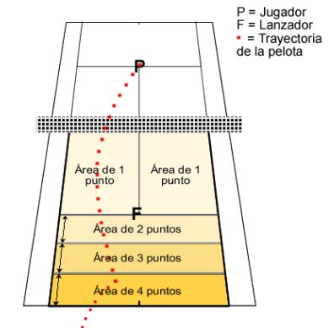

MATERIALES: | raqueta,bolas,metro y cintas para delimitar.

DESCRIPCIÓN DE LA PRUEBA: | El jugador ha de volear 8 pelotas lanzadas para golpear con volea de derecha. Se conceden puntos según donde caiga el primer bote de la pelota. El lanzador ha de lanzar la pelota entre la cadera y el hombro del jugador. El jugador o el lanzador tienen la opción de rechazar cualquier pelota lanzada que no vaya a la altura correcta.

RECOMENDACIONES: | Tener en cuenta en la técnica, que el alumno adelante el pie contrario al brazo que va realizar el golpe.

CALIFICACIÓN: | Se acumulan los puntos que acertaron en las areas. También se busca que los alumnos tengan mayor precisión en su golpe de volea de derecha.

Vo.Bo. Realizó:
Vo.Bo. Revisó:
Vo.Bo. Aprobó:

Elaborado por: Aldover Alexander Colorado |  | Cargo: N/A |  |  | Fecha: 07/may/2017 | Firma:
Revisado por: Ruben Darío Muñoz Abadía |  | Cargo: Subsecretario de Fomento |  |  | Fecha: 10/may/2018 | Firma:
Aprobado por: Silvio Fernando López Ferro |  | Cargo: Secretario del Deporte y la Recreación |  |  | Fecha: 10/may/2018 | Firma:

Evaluación fundamentación 1
MMDS01.04.18.P02.F31
1
VERSIÓN
13/jul/2018
FECHA DE ENTRADA
EN VIGENCIA
SISTEMAS DE GESTIÓN Y CONTROL INTEGRADOS
(SISTEDA, SGC y MECI)
MODELO EVALUATIVO TÉCNICO
PROGRAMA DEPORVIDA

DESARROLLO SOCIAL
SERVICIO DE DEPORTE Y RECREACIÓN

FECHA: |  |  |  | ESCENARIO:
MONITOR:
DISCIPLINA: |  |  |  | NIVEL:
INDICADOR TÉCNICO
Logra dar profundidad a la volea (reves )
EVALUACIÓN: | LA VOLEA DE REVES

OBJETIVO: | Evaluar la ejecución del gesto técnico y la eficacia con el golpe de volea de reves |  | GRAFICO

MATERIALES: | raqueta,bolas,metro y cintas para delimitar.

DESCRIPCIÓN DE LA PRUEBA: | El jugador ha de volear 8 pelotas lanzadas para golpear con volea de reves. Se conceden puntos según donde caiga el primer bote de la pelota. El lanzador ha de lanzar la pelota entre la cadera y el hombro del jugador. El jugador o el lanzador tienen la opción de rechazar cualquier pelota lanzada que no vaya a la altura correcta.

RECOMENDACIONES: | Tener en cuenta que el brazo que tiene la raqueta debe pasar al lado contrario del cuerpo

CALIFICACIÓN: | Se acumulan los puntos que acertaron en las areas. También se busca que los alumnos tengan mayor precisión en su golpe de volea de reves

Vo.Bo. Realizó:
Vo.Bo. Revisó:
Vo.Bo. Aprobó:

Elaborado por: Aldover Alexander Colorado |  | Cargo: N/A |  |  | Fecha: 07/may/2017 | Firma:
Revisado por: Ruben Darío Muñoz Abadía |  | Cargo: Subsecretario de Fomento |  |  | Fecha: 10/may/2018 | Firma:
Aprobado por: Silvio Fernando López Ferro |  | Cargo: Secretario del Deporte y la Recreación |  |  | Fecha: 10/may/2018 | Firma:

Evaluación fundamentación 2
MMDS01.04.18.P02.F31
1
VERSIÓN
13/jul/2018
FECHA DE ENTRADA
EN VIGENCIA
SISTEMAS DE GESTIÓN Y CONTROL INTEGRADOS
(SISTEDA, SGC y MECI)
MODELO EVALUATIVO TÉCNICO
PROGRAMA DEPORVIDA

DESARROLLO SOCIAL
SERVICIO DE DEPORTE Y RECREACIÓN

FECHA: |  |  |  | ESCENARIO:
MONITOR:
DISCIPLINA: |  |  |  | NIVEL:
INDICADOR TÉCNICO

EVALUACIÓN: | GOLPE DE PARALELA

OBJETIVO: | Evaluar el gesto técnico y Medir la eficiacia en el golpe de paralela |  | GRAFICO

 |  |  | 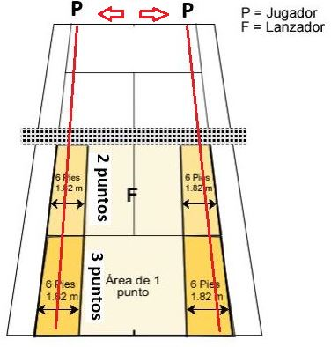

MATERIALES: | raquta,bolasmetro y conta para demarcar

DESCRIPCIÓN DE LA PRUEBA: | Se lanzan 6 pelotas que debe golpear con derecha. El jugador ha de jugarlas todas paralelas. Se lanzan 6 pelotas más alternativamente, (tres al lado derecho del jugador y tres al lado izquierdo) El jugador ha de jugarlas todas paralelas. Se conceden puntos según donde bote el primer bote de la pelota. El lanzador ha de lanzar la pelota a mitad de camino entre la línea de servicio y la línea de fondo como se indica en el dibujo. El jugador o el lanzador tienen la opción de rechazar cualquier pelota lanzada que no bote en la zona correcta.

RECOMENDACIONES: | Se recomienda que el profesor de tiempo para que el alumno o jugador pueda llegar al punto de impacto.

CALIFICACIÓN: | Se mide la presión en el golpe de paralela desde los dos costados delarea del jugador.

Vo.Bo. Realizó:
Vo.Bo. Revisó:
Vo.Bo. Aprobó:

Elaborado por: Aldover Alexander Colorado |  | Cargo: N/A |  |  | Fecha: 07/may/2017 | Firma:
Revisado por: Ruben Darío Muñoz Abadía |  | Cargo: Subsecretario de Fomento |  |  | Fecha: 10/may/2018 | Firma:
Aprobado por: Silvio Fernando López Ferro |  | Cargo: Secretario del Deporte y la Recreación |  |  | Fecha: 10/may/2018 | Firma:

Evaluación fundamentación 3
MMDS01.04.18.P02.F31
1
VERSIÓN
13/jul/2018
FECHA DE ENTRADA
EN VIGENCIA
SISTEMAS DE GESTIÓN Y CONTROL INTEGRADOS
(SISTEDA, SGC y MECI)
MODELO EVALUATIVO TÉCNICO
PROGRAMA DEPORVIDA

DESARROLLO SOCIAL
SERVICIO DE DEPORTE Y RECREACIÓN

FECHA: |  |  |  | ESCENARIO:
MONITOR:
DISCIPLINA: |  |  |  | NIVEL:
INDICADOR TÉCNICO
Identifica y ejecuta el golpe cruzado de reves
EVALUACIÓN: | GOLPE CRUZADO DE REVES

OBJETIVO: | Evaluar elgesto técnico y Medir la eficacia en el golpe cruzado de reves |  | GRAFICO

 |  |  | 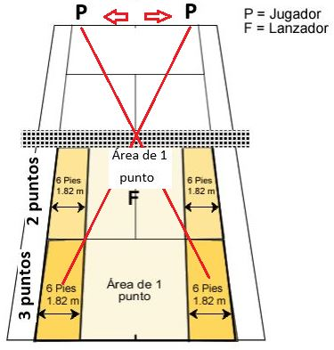

MATERIALES: | raquta,bolas,metro y conta para demarcar

DESCRIPCIÓN DE LA PRUEBA: | Se lanzan 6 pelotas que debe golpear con reves. El jugador ha de jugarlas todas paralelas. Se lanzan 6 pelotas más alternativamente, (tres al lado derecho del jugador y tres al lado izquierdo) El jugador ha de jugarlas todas paralelas. Se conceden puntos según donde bote el primer bote de la pelota. El lanzador ha de lanzar la pelota a mitad de camino entre la línea de servicio y la línea de fondo como se indica en el dibujo. El jugador o el lanzador tienen la opción de rechazar cualquier pelota lanzada que no bote en la zona correcta.

RECOMENDACIONES: | Se recomienda que el profesor de tiempo para que el alumno o jugador pueda llegar al punto de impacto.

CALIFICACIÓN: | Se mide la presión en el golpe de paralela desde los dos costados delarea del jugador.

Vo.Bo. Realizó:
Vo.Bo. Revisó:
Vo.Bo. Aprobó:

Elaborado por: Aldover Alexander Colorado |  | Cargo: N/A |  |  | Fecha: 07/may/2017 | Firma:
Revisado por: Ruben Darío Muñoz Abadía |  | Cargo: Subsecretario de Fomento |  |  | Fecha: 10/may/2018 | Firma:
Aprobado por: Silvio Fernando López Ferro |  | Cargo: Secretario del Deporte y la Recreación |  |  | Fecha: 10/may/2018 | Firma:

Evaluación apropiación 1
MMDS01.04.18.P02.F31
1
VERSIÓN
13/jul/2018
FECHA DE ENTRADA
EN VIGENCIA
SISTEMAS DE GESTIÓN Y CONTROL INTEGRADOS
(SISTEDA, SGC y MECI)
MODELO EVALUATIVO TÉCNICO
PROGRAMA DEPORVIDA

DESARROLLO SOCIAL
SERVICIO DE DEPORTE Y RECREACIÓN

FECHA: |  |  |  | ESCENARIO:
MONITOR:
DISCIPLINA: |  |  |  | NIVEL:
INDICADOR TÉCNICO
Ejecuta el golpe del servicio con potencia.
EVALUACIÓN: | EL SERVICIO

OBJETIVO: | Medir la eficacia y potencia de los golpes del servicio evaluando el gesto técnico |  | GRAFICO

 |  |  | 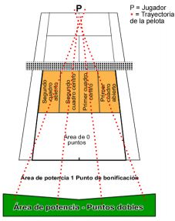

MATERIALES: | raquetas,bolas,metro y cinta parademarcación.

DESCRIPCIÓN DE LA PRUEBA: | El jugador saca 12 servicios. 3 servicios a la zona abierta del primer cuadro de servicio, 3 servicios a la zona central del primer cuadro de servicio, 3 servicios a la zona central del segundo cuadro de servicio y 3 servicios a la zona abierta del segundo cuadro de servicio. Se conceden puntos según donde caiga el primer y segundo bote. Si el primer servicio bota en cualquier lugar en el cuadro correcto de servicio, no se requiere sacar un segundo servicio. Si el servicio es un let, se repite el servicio.

RECOMENDACIONES: | Los jugadores reciben 4 pelotas de prueba antes de cada sección (golpes de fondo, voleas y servicios).

CALIFICACIÓN: | Se evalua la postencia del golpe y la precisión.

Vo.Bo. Realizó:
Vo.Bo. Revisó:
Vo.Bo. Aprobó:

Elaborado por: Aldover Alexander Colorado |  | Cargo: N/A |  |  | Fecha: 07/may/2017 | Firma:
Revisado por: Ruben Darío Muñoz Abadía |  | Cargo: Subsecretario de Fomento |  |  | Fecha: 10/may/2018 | Firma:
Aprobado por: Silvio Fernando López Ferro |  | Cargo: Secretario del Deporte y la Recreación |  |  | Fecha: 10/may/2018 | Firma:

Evaluación apropiación 2
MMDS01.04.18.P02.F31
1
VERSIÓN
13/jul/2018
FECHA DE ENTRADA
EN VIGENCIA
SISTEMAS DE GESTIÓN Y CONTROL INTEGRADOS
(SISTEDA, SGC y MECI)
MODELO EVALUATIVO TÉCNICO
PROGRAMA DEPORVIDA

DESARROLLO SOCIAL
SERVICIO DE DEPORTE Y RECREACIÓN

FECHA: |  |  |  | ESCENARIO:
MONITOR:
DISCIPLINA: |  |  |  | NIVEL:
INDICADOR TÉCNICO
Logra ejecutar el golpe de volea de derecha y de reves con potencia.
EVALUACIÓN: | POTENCIA DE VOLEA DERECHA Y REVES

OBJETIVO: | evalauar el gesto técnico de la volea de derecha, de reves y medir la potencia de los golpes. |  | GRAFICO

 |  |  | 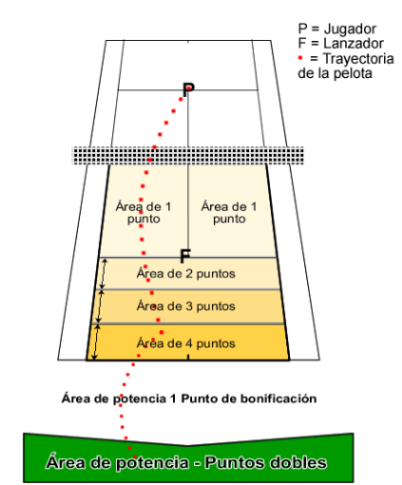

MATERIALES: | Raqueta,bolas, metro y cinta para demarcación

DESCRIPCIÓN DE LA PRUEBA: | El jugador ha de volear 8 pelotas lanzadas alternativamente a los lados, una derecha, un revés, una derecha, un revés, etc, etc, etc. Se conceden puntos según donde caiga el primer y segundo bote de la pelota. El lanzador ha de lanzar la pelota entre la cadera y el hombro del jugador. El jugador o el lanzador tienen la opción de rechazar cualquier pelota lanzada que no vaya a la altura correcta.

RECOMENDACIONES: | Empiece asegurándose de que todos los participantes han calentado suficientemente y están listos para empezar.

CALIFICACIÓN: | Se evalua la postencia del golpe y la precisión.

Vo.Bo. Realizó:
Vo.Bo. Revisó:
Vo.Bo. Aprobó:

Elaborado por: Aldover Alexander Colorado |  | Cargo: N/A |  |  | Fecha: 07/may/2017 | Firma:
Revisado por: Ruben Darío Muñoz Abadía |  | Cargo: Subsecretario de Fomento |  |  | Fecha: 10/may/2018 | Firma:
Aprobado por: Silvio Fernando López Ferro |  | Cargo: Secretario del Deporte y la Recreación |  |  | Fecha: 10/may/2018 | Firma:

Evaluación apropiación 3
MMDS01.04.18.P02.F31
1
VERSIÓN
13/jul/2018
FECHA DE ENTRADA
EN VIGENCIA
SISTEMAS DE GESTIÓN Y CONTROL INTEGRADOS
(SISTEDA, SGC y MECI)
MODELO EVALUATIVO TÉCNICO
PROGRAMA DEPORVIDA

DESARROLLO SOCIAL
SERVICIO DE DEPORTE Y RECREACIÓN

FECHA: |  |  |  | ESCENARIO:
MONITOR:
DISCIPLINA: |  |  |  | NIVEL:
INDICADOR TÉCNICO
Ejecuta los golpes de derecha paralelo y reves cruzado con potencia.
EVALUACIÓN: | GOLPES PARALELO Y CRUZADO CON POTENCIA

OBJETIVO: | Evaluar la eficacia y la potencia de los golpes en paralela y cruzados. |  | GRAFICO

MATERIALES: | raqueta,bolas ,metro y cinta para demarcar

DESCRIPCIÓN DE LA PRUEBA: | Se lanzan 6 pelotas alternativamente, (una derecha, un revés, una derecha, un revés) etc… El jugador ha de jugarlas todas paralelas. Se lanzan 6 pelotas más alternativamente, (una derecha, un revés, una derecha, un revés) etc… El jugador ha de jugarlas todas cruzadas. Se conceden puntos según donde bote el primer y segundo bote de la pelota. El lanzador ha de lanzar la pelota a mitad de camino entre la línea de servicio y la línea de fondo como se indica en el dibujo. El jugador o el lanzador tienen la opción de rechazar cualquier pelota lanzada que no bote en la zona correcta.

RECOMENDACIONES: | Tener en cuenta: *Todos los participantes deben haber calentado y estar listos para empezar. * Los jugadores reciben 4 pelotas de prueba antes de cada sección (golpes de fondo, voleas y servicios). * El participante tiene el derecho a rechazar una pelota antes de golpearla. Una vez que se haya golpeado la pelota, el golpe cuenta como válido.

CALIFICACIÓN: | Se claifica la precisión y la potencia del golpe.

Vo.Bo. Realizó:
Vo.Bo. Revisó:
Vo.Bo. Aprobó:

Elaborado por: Aldover Alexander Colorado |  | Cargo: N/A |  |  | Fecha: 07/may/2017 | Firma:
Revisado por: Ruben Darío Muñoz Abadía |  | Cargo: Subsecretario de Fomento |  |  | Fecha: 10/may/2018 | Firma:
Aprobado por: Silvio Fernando López Ferro |  | Cargo: Secretario del Deporte y la Recreación |  |  | Fecha: 10/may/2018 | Firma:

